Planilha1
Código | Descrição
ex002 | Faça um programa que leia o nome de uma pessoa e mostre uma mensagem de boas-vindas.

 | nome = input('Olá! Qual é o seu nome?')
 | print('Prazer em te conhecer, {}!'.format(nome))

ex003 | Crie um programa que leia dois números e mostre a soma entre eles.

 | n01 = int(input('Digite um número: '))
 | n02 = int(input('Digite outro número: '))
 | soma = n01 + n02
 | print('O resultado de {} + {} é {}.' .format(n01, n02, soma))

ex004 | Faça um programa que leia algo pelo teclado e mostre na tela o seu tipo primitivo e todas as informações possíveis sobre ele.

 | a = input('Digite um algo: ')
 | print('O tipo primitivo desse valor é: ', type(a))
 | print('Só tem espaços? ', a.isspace())
 | print('É um número? ', a.isnumeric())
 | print('É alphabético? ', a.isalpha())
 | print('É alphanumérico? ', a.isalnum())
 | print('Está com letras maiúsculas? ', a.isupper())
 | print('Está com letras minúsculas? ', a.islower())
 | print('Está capitalizada? ', a.istitle())

ex005 | Faça um programa que leia um número Inteiro e mostre na tela o seu sucessor e seu antecessor.

 | n = int(input('Digite um número inteiro: '))
 | ant = n - 1
 | suc = n + 1
 | print('O antecessor de {} é: {} e o sucessor é o: {}.' .format(n, ant, suc))

ex006 | Crie um algoritmo que leia um número e mostre o seu dobro, triplo e raiz quadrada.

 | n = int(input('Digite um número: '))
 | dobr = n * 2
 | trip = n * 3
 | raiz = n ** (1/2)
 | print('O dobro de {} é: {}' .format(n, dobr))
 | print('O triplo de {} é : {}' .format(n, trip))
 | print('A raiz quadrada de {} é: {}' .format(n, raiz))

ex007 | Desenvolva um programa que leia as duas notas de um aluno, calcule e mostre a sua média.

 | nota1 = float(input('Primeira nota: '))
 | nota2 = float(input('Segunda nota: '))
 | media = (nota1 + nota2) / 2
 | print('Média: {}'.format(media))

ex008 | Escreva um programa que leia um valor em metros e o exiba convertido em centímetros e milímetros.

 | mt = float(input('Quantos metros? '))
 | cm = mt * 100
 | mm = mt * 1000
 | print('{} metros tem: {:.0f} centímetros, ou {:.0f} milímetros.'.format(mt, cm, mm))

ex009 | Faça um programa que leia um número Inteiro qualquer e mostre na tela a sua tabuada.

 | num = int(input('Digite um número inteiro: '))
 | print('Abaixo está a tabuada do {}'.format(num))
 | print('{}x1={}'.format(num, num * 1))
 | print('{}x2={}'.format(num, num * 2))
 | print('{}x3={}'.format(num, num * 3))
 | print('{}x4={}'.format(num, num * 4))
 | print('{}x5={}'.format(num, num * 5))
 | print('{}x6={}'.format(num, num * 6))
 | print('{}x7={}'.format(num, num * 7))
 | print('{}x8={}'.format(num, num * 8))
 | print('{}x9={}'.format(num, num * 9))
 | print('{}x10={}'.format(num, num * 10))

ex010 | Crie um programa que leia quanto dinheiro uma pessoa tem na carteira e mostre quantos dólares ela pode comprar.

 | reais = float(input('Valor em Reais: R$'))
 | dolar = reais / 3.27
 | print('Com o valor de R${:.2f}, você poderá comprar: US${:.2f} '.format(reais, dolar))

ex011 | Faça um programa que leia a largura e a altura de uma parede em metros, calcule a sua área e a quantidade de tinta necessária para pintá-la, sabendo que cada litro de tinta pinta uma área de 2 metros quadrados.

 | a = float(input('Qual a altura da parede? '))
 | l = float(input('Qual a largura da parede? '))
 | area = a * l
 | print('Sua parede tem uma área de {} metros quadrados.'.format(area))
 | print('Você irá gastar {} litros de tinta pra pintar'.format(area / 2))

ex012 | Faça um algoritmo que leia o preço de um produto e mostre seu novo preço, com 5% de desconto.

 | preco = float(input('Digite o valor: R$'))
 | novoPreco = preco - (preco * 5 / 100)
 | print('O valor com 5% de desconto é: {:.2f}'.format(novoPreco))

ex013 | Faça um algoritmo que leia o salário de um funcionário e mostre seu novo salário, com 15% de aumento.

 | salarioAtual = float(input('Qual o valor do salário? R$'))
 | novoSalario = salarioAtual + (salarioAtual * 15 / 100)
 | print('Seu salário com 15% de aumento ficará no valor de R${:.2f}'.format(novoSalario))

ex014 | Escreva um programa que converta uma temperatura digitando em graus Celsius e converta para graus Fahrenheit.

 | grausC = float(input('Qual a temperatura em °C: '))
 | grausF = 9 * grausC / 5 + 32
 | print('{}°C equivale à: {:.1f}°F.'.format(grausC, grausF))

ex015 | Escreva um programa que pergunte a quantidade de Km percorridos por um carro alugado e a quantidade de dias pelos quais ele foi alugado. Calcule o preço a pagar, sabendo que o carro custa R$60 por dia e R$0,15 por Km rodado.

 | dias = int(input('Por quantos dias ele foi alugado: '))
 | km = float(input('Quantos km percorreu com o carro: '))
 | total = (dias * 60) + (km * 0.15)
 | print('Total a pagar = R${:.2f}'.format(total))

ex016 | Crie um programa que leia um número Real qualquer pelo teclado e mostre na tela a sua porção Inteira.

 | num = float(input('Digite um valor: '))
 | print('O valor digitado foi {} e sua porção inteira é {}'.format(num, int(num)))

 | Obs.: Esse é o exemplo utilizando uma fórmula matemática, no vscode têm mais exemplos.

ex017 | Faça um programa que leia o comprimento do cateto oposto e do cateto adjacente de um triângulo retângulo. Calcule e mostre o comprimento da hipotenusa.

 | from math import hypot
 | co = float(input('Comprimento do cateto oposto: '))
 | ca = float(input('Comprimento do cateto adjacente: '))
 | hi = hypot(co, ca)
 | print('A hipotenusa vai medir {:.2f}'.format(hi))

 | Obs.:
 | from math import hypot ---> Para importar o módulo matemático - hipotenusa

ex018 | Faça um programa que leia um ângulo qualquer e mostre na tela o valor do seno, cosseno e tangente desse ângulo.

 | from math import radians, sin, cos, tan
 | ang = float(input('Digite o ângulo que você deseja: '))
 | seno = sin(radians(ang))
 | cos = cos(radians(ang))
 | tan = tan(radians(ang))
 | print('O ângulo de {} tem o SENO de: {:.2f}'.format(ang, seno))
 | print('O ângulo de {} tem o COSSENO de: {:.2f}'.format(ang, cos))
 | print('O ângulo de {} tem a TANGENTE de: {:.2f}'.format(ang, tan))
 |  | seno | cosseno | tangente

ex019 | Um professor quer sortear um dos seus quatro alunos para apagar o quadro. Faça um programa que ajude ele, lendo o nome dos alunos e escrevendo na tela o nome do escolhido.

 | from random import choice
 | n1 = str(input('Primeiro aluno: '))
 | n2 = str(input('Segundo aluno: '))
 | n3 = str(input('Terceiro aluno:'))
 | n4 = str(input('Quarto aluno: '))
 | lista = [n1, n2, n3, n4]
 | escolhido = choice(lista)
 | print('O aluno escolhido foi: {}'.format(escolhido))

 | Obs.:
 | From random import choice ---> Para importar o módulo choice dentro da biblioteca random
 | choice(lista) ---> Para sortear de forma aleaória um dos dados da lista. | sortear | aleatório

ex020 | O mesmo professor do desafio 19 quer sortear a ordem de apresentação de trabalhos dos alunos. Faça um programa que leia o nome dos quatro alunos e mostre a ordem sorteada.

 | from random import shuffle
 | a1 = str(input('Primeiro aluno (a): '))
 | a2 = str(input('Segundo aluno (a): '))
 | a3 = str(input('Terceiro aluno (a): '))
 | a4 = str(input('Quarto aluno (a): '))
 | lista = [a1, a2, a3, a4]
 | shuffle(lista)
 | print('A ordem de apresentação será: {}'.format(lista))

 | Obs.:
 | From random import shuffle ---> Para importar o módulo shuffle dentro da biblioteca random | shuffle | ramdom
 | shuffle(lista) ---> Para embaralhar a ordem da lista. | embaralhar | desordenar

ex021 | Faça um programa em Python que abra e reproduza o áudio de um arquivo MP3.

 | import pygame
 | pygame.init()
 | pygame.mixer.music.load('ex021.mp3')
 | pygame.mixer.music.play()
 | input(pygame.event.wait())
 |  | musida | audio

ex022 | Crie um programa que leia o nome completo de uma pessoa e mostre:

 | nome = str(input('Digite seu nome completo: ')).strip()
 | print('Analisando seu nome...')
 | print('Seu nome em maiúsculas é {}'.format(nome.upper())) | upper
 | print('Seu nome em minúsculas é {}'.format(nome.lower())) | lower
 | print('Seu nome tem ao todo {} letras'.format(len(nome) - nome.count(' '))) | len | count
 | separa = nome.split() | split
 | print('Seu primeiro nome é {} e ele tem {} letras'.format(separa[0], len(separa[0]))) | len

 | Obs.:
 | .strip() ---> Serve para tirar os espaços no começo e no final da frase ou da palavra
 | .upper() ---> Serve para deixar os caracteres do nome(no caso) tudo com letras maiúsculas
 | .lower() ---> Serve para deixar os caracteres do nome(no caso) tudo com letras minúsculas
 | len(nome) ---> Serve para contar quantos caracteres tem a variável nome
 | .count() ---> Serve para contar os espaços(dentro do ' ') ou nome.count('T') ---> Serve para contar os 'T' dentro do nome
 | .split() ---> Serve pra separar a frase em uma lista, no caso imprimento o separa(0) irá imprimir o 1º nome da lista

ex023 | Faça um programa que leia um número de 0 a 9999 e mostre na tela cada um dos dígitos separados.

 | num = int(input('Informe um número: ')) | %
 | u = num // 1 % 10
 | d = num // 10 % 10 | //
 | c = num // 100 % 10
 | m = num // 1000 % 10
 | print('Analizando o número {}...'.format(num))
 | print('Unidade: {}'.format(u))
 | print('Dezena: {}'.format(d))
 | print('Centena: {}'.format(c))
 | print('Milhar: {}'.format(m))

ex024 | Crie um programa que leia o nome de uma cidade diga se ela começa ou não com o nome “SANTO”.

 | cid = str(input('Em que cidade você nasceu? ')).strip() | strip
 | print(cid[:5].upper() == 'SANTO') | upper

 | Obs.:
 | .strip() ---> Serve para tirar os espaços no começo e no final da frase ou da palavra | tirar espaços
 | .upper() ---> Serve para deixar os caracteres do cid(no caso) tudo com letras maiúsculas | maiúscula

ex025 | Crie um programa que leia o nome de uma pessoa e diga se ela tem “SILVA” no nome.

 | nome = str(input('Qual é seu nome completo? ')).strip() | strip
 | print('Seu nome tem Silva? {}'.format('silva' in nome.lower())) | lower

 | Obs.:
 | .lower() ---> Serve para deixar as letras de nome(no caso) tudo minúsculas (poderia ter usado .upper()) | minúscula

ex026 | Faça um programa que leia uma frase pelo teclado e mostre quantas vezes aparece a letra “A”, em que posição ela aparece a primeira vez e em que posição ela aparece a última vez.

 | frase = str(input('Digite uma frase: ')).upper().strip()
 | print('A letra A aparece {} vezes na frase.'.format(frase.count('A')))
 | print('A primeira letra A apareceu na posição {}.'.format(frase.find('A') + 1))
 | print('A última letra A apareceu na posição {}.'.format(frase.rfind('A') + 1))

 | Obs.:
 | .count('A') ---> Para contar quantas letras 'A' tem na frase | contar | contador
 | .find('A') ---> Serve para mostrar em qual posição a letra 'A' está. O +1 porque no Python a contagem começa com 0.
 | .rfind('A') ---> Serve para mostrar em qual posição a letra 'A' está a partir do lado direito r(rigth) e o +1 é mesma coisa.
 | .strip() ---> Serve para tirar os espaços no começo e no final da frase ou da palavra
 | .upper() ---> Serve para deixar os caracteres da frase(no caso) tudo com letras maiúsculas

ex027 | Faça um programa que leia o nome completo de uma pessoa, mostrando em seguida o primeiro e o último nome separadamente.

 | nome = str(input('Digite o seu nome completo: ')).strip()
 | separa = nome.split()
 | print('Muito prazer em te conhecer!')
 | print('Seu primeiro nome é {}'.format(separa[0]))
 | print('Seu último nome é {}'.format(separa[len(separa)-1]))

 | Obs.:
 | .strip() ---> Serve para tirar os espaços no começo e no final da frase ou da palavra
 | .split() ---> Serve pra separar a frase em uma lista, no caso imprimento o separa(0) irá imprimir o 1º nome da lista
 | .format(separa[len(separa)-1])) ---> Serve para inprimir o último nome da lista

ex028 | Escreva um programa que faça o computador “pensar” em um número inteiro entre 0 e 5 e peça para o usuário tentar descobrir qual foi o número escolhido pelo computador. O programa deverá escrever na tela se o usuário venceu ou perdeu.

 | from random import randint
 | from time import sleep
 | computador = randint(0, 5) #faz o computador pensar
 | print('=-^-' * 14)
 | print('Vou pensar em um número entre 0 e 5. Tente adivinhar...')
 | print('=-^-' * 14)
 | jogador = int(input('Qual número eu pensei? ')) #jogador tenta adivinhar
 | print('Pensando...')
 | sleep(2)
 | if jogador == computador:
 | print('Parabéns! Você consegui me vencer!')
 | else:
 | print('Ganhei! Eu pensei no número {} e não no {}.'.format(computador, jogador))

 | Obs.:
 | randint pra fazer o computador escolher um número aleatório | aleatório | escolher | randint
 | sleep pra dar um delay entre uma linha e a outra..
 |  | delay | tempo | sleep

ex029 | Escreva um programa que leia a velocidade de um carro. Se ele ultrapassar 80Km/h, mostre uma mensagem dizendo que ele foi multado. A multa vai custar R$7,00 por cada Km acima do limite.

 | print('-' *40)
 | print('Qual a velocidade atual do automóvel? ')
 | print('-' *40)
 | velocidade = int(input('km/h: '))
 | if velocidade > 80:
 | print('MULTADO! Você excedeu o limite de velocidade de 80 km/h.')
 | print('Você deve pagar uma multa de R${},00'.format((velocidade - 80) * 7))
 | print('Tenha uma ótima viagem e digija com segurança!')

 | Obs.: Exemplo de extrutura de condição simples. Usando somente o if. Último print sem identação pra sair nos 2 casos

ex030 | Crie um programa que leia um número inteiro e mostre na tela se ele é PAR ou ÍMPAR.

 | num = int(input('Digite um número: '))
 | if num % 2 == 0:
 | print('{} é Par!'.format(num))
 | else:
 | print('{} é Ímpar!'.format(num))

ex031 | Desenvolva um programa que pergunte a distância de uma viagem em Km. Calcule o preço da passagem, cobrando R$0,50 por Km para viagens de até 200Km e R$0,45 parta viagens mais longas.

 | distancia = float(input('Quantos km é a distância da sua viagem: '))
 | preço = distancia * 0.50 if distancia <= 200 else distancia * 0.45
 | print('Sua passagem terá o valor de R${:.2f}'.format(preço))

 | Obs.:
 | Utilizado o if inline para simplificar o código | if inline | simplificar | diminuir

ex032 | Faça um programa que leia um ano qualquer e mostre se ele é bissexto.

 | from datetime import date
 | ano = int(input('Digite um ano, ou digite 0 para o ano atual: '))
 | if ano == 0:
 | ano = date.today().year
 | if (ano % 4 == 0 and ano % 100 != 0) or (ano % 400 == 0):
 | print('O ano {} é Bissexto'.format(ano))
 | else:
 | print('O ano {} não é bissexto'.format(ano))

 | Obs.: date.today().year ---> Serve para o python identificar o ano atual no computador. | ano atual | data atual

ex033 | Faça um programa que leia três números e mostre qual é o maior e qual é o menor.

 | import math
 | n1 = int(input('Digite um número: '))
 | n2 = int(input('Digite outro número: '))
 | n3 = int(input('Digite outro número: '))
 | print('O maior número digitado foi {}'.format(max(n1, n2, n3)))
 | print('E o menor número digititado foi o {}.'.format(min(n1, n2, n3)))

 | Obs.: O professor fez de uma forma diferente, mas eu achei melhor desta forma. | maior | menor | max | min | math

ex034 | Escreva um programa que pergunte o salário de um funcionário e calcule o valor do seu aumento. Para salários superiores a R$1250,00, calcule um aumento de 10%. Para os inferiores ou iguais, o aumento é de 15%.

 | salario = float(input('Qual é o salário do funcionário? R$'))
 | if salario <= 1250:
 | novo = salario + (salario * 15 / 100)
 | else:
 | novo = salario + (salario * 10 / 100)
 | print('Quem ganhava R${:.2f} passa a ganhar R${:.2f} agora'.format(salario, novo))

ex035 | Desenvolva um programa que leia o comprimento de três retas e diga ao usuário se elas podem ou não formar um triângulo.

 | print('-=' * 15)
 | print('Analisador de Triângulos')
 | print('-=' * 15)
 | r1 = float(input('Primeiro segmento: '))
 | r2 = float(input('Segundo segmento: '))
 | r3 = float(input('Terceiro segmento: '))
 | if r1 < r2 + r3 and r2 < r1 + r3 and r3 < r1 + r2:
 | print('Os segmentos acima PODEM FORMAR triângulo!')
 | else:
 | print('Os segmentos acima NÃO podem formar triângulo!')

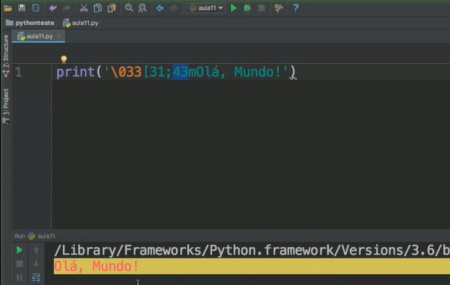
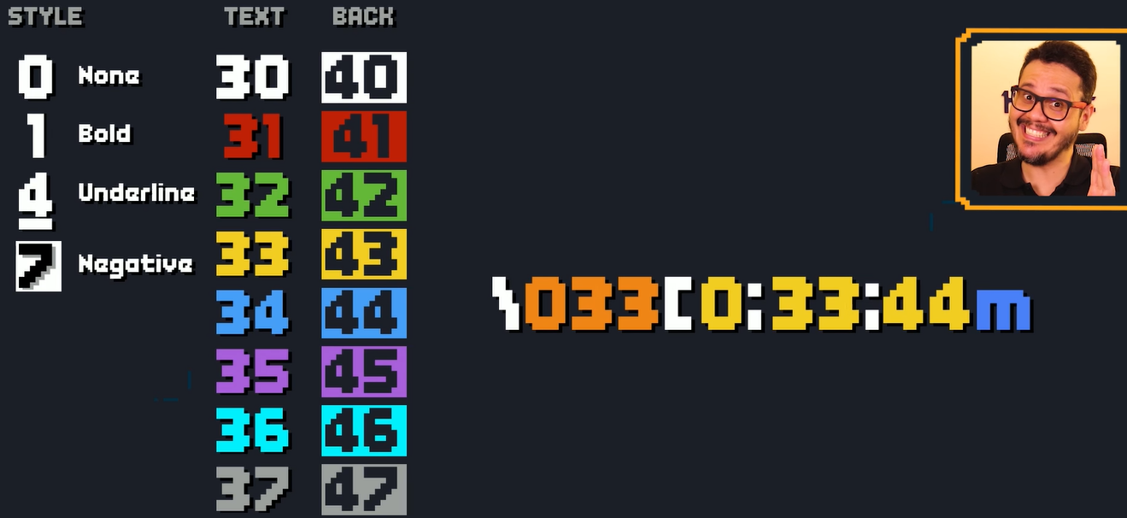
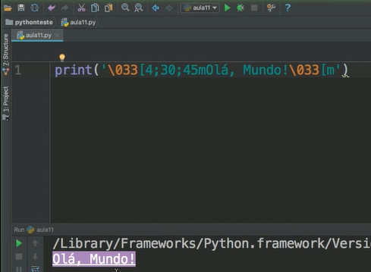
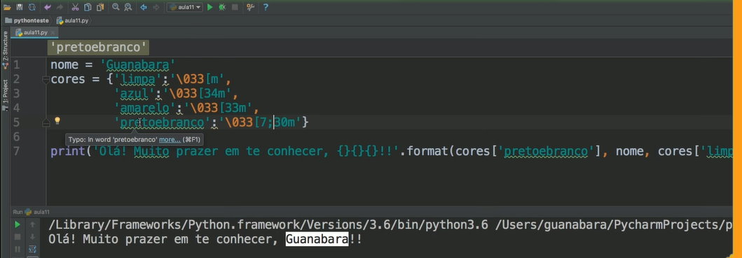
cores

 |  | cor | cores
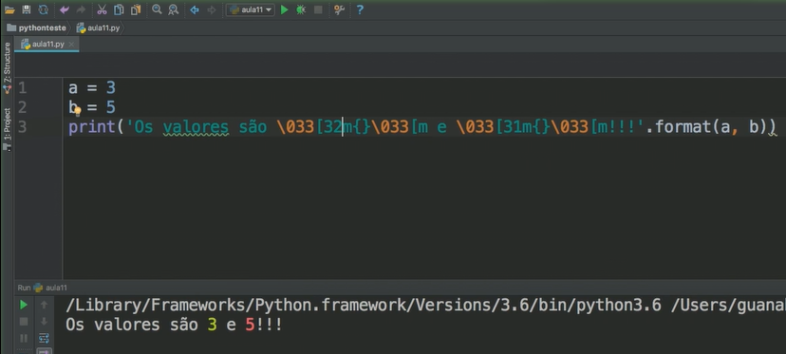
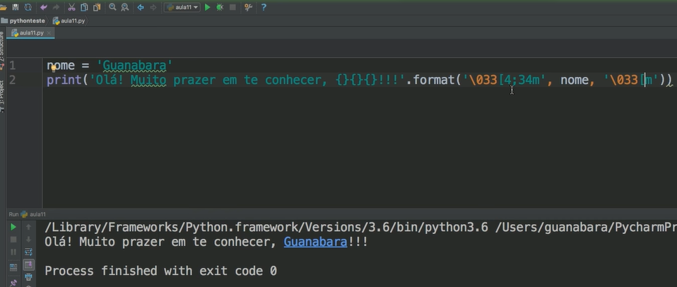
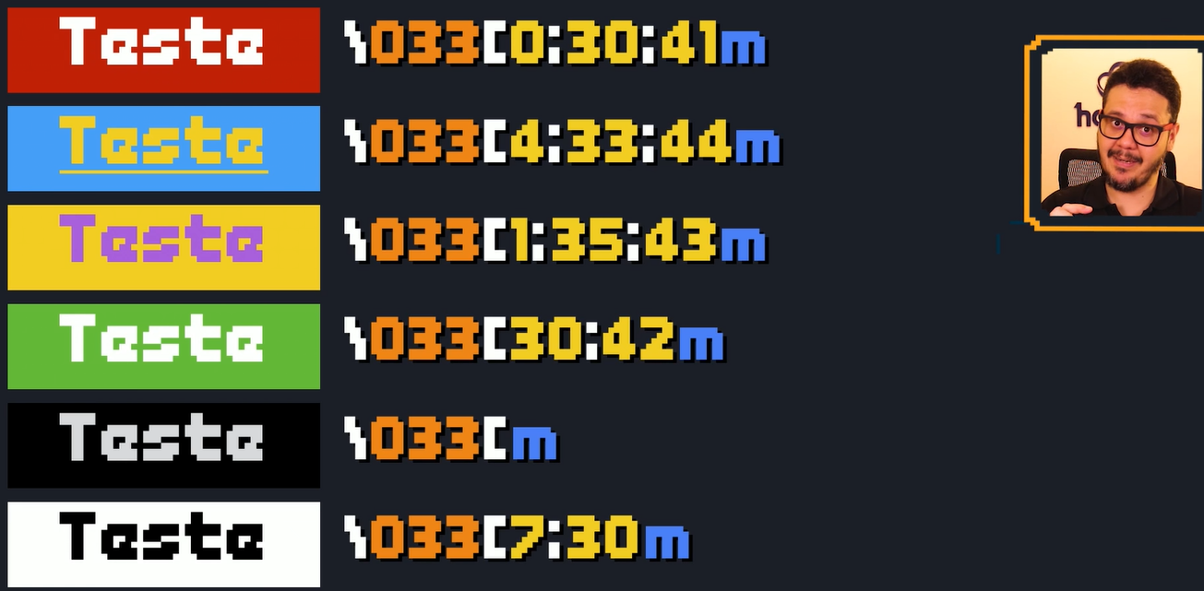
cores

ex036 | Escreva um programa para aprovar o empréstimo bancário para a compra de uma casa. Pergunte o valor da casa, o salário do comprador e em quantos anos ele vai pagar. A prestação mensal não pode exceder 30% do salário ou então o empréstimo será negado.

 | from time import sleep

 | print('\033[34m-\033[m' * 38)
 | print('\033[1;33m SIMULAÇÃO DE FINANCIAMENTO DE IMÓVEL\033[m')
 | print('\033[34m-\033[m' * 38)

 | casa = float(input('Valor do imóvel? R$'))
 | salario = float(input('Qual o valor do seu salário? R$'))
 | anos = int(input('Parcelado em quantos anos? '))
 | quantParcelas = anos * 12
 | valorParcelas = casa / quantParcelas

 | print('\033[1;33mVERIFICANDO...\033[m')
 | sleep(2)

 | if valorParcelas >= salario * 30 / 100:
 | print('\033[4;31mO valor da parcela excedeu o limite de 30% do seu salário.\nEmpréstimo NÃO LIBERADO!\033[m')
 | else:
 | print('\033[4;32mOk, o empréstimo poderá ser liberado com {:.0f} x R${:.2f}\033[m'.format(quantParcelas, valorParcelas))
 | Obs.: O professor fez de uma forma diferente, mas eu achei melhor desta forma.

ex037 | Escreva um programa em Python que leia um número inteiro qualquer e peça para o usuário escolher qual será a base de conversão: 1 para binário, 2 para octal e 3 para hexadecimal.

 | print('\033[35m-=\033[m' * 20)
 | num = int(input('\033[33mDigite um número inteiro: \033[m'))
 | print('''\033[1;30;45mEscolha uma das bases para conversão:\033[m
 | [ 1 ] Converter para BINÁRIO.
 | [ 2 ] Converter para OCTAL
 | [ 3 ] Converter para HEXADECIMAL''')
 | opção = int(input('\033[33mSua opção: \033[m'))
 | if opção == 1:
 | print('\033[4;34m{}\033[m convertido para BINÁRIO é igual a \033[33m{}\033[m'.format(num, bin(num) [2:]))
 | elif opção == 2:
 | print('\033[4;34m{}\033[m convertido para OCTAL é igual a \033[33m{}\033[m'.format(num, oct(num) [2:]))
 | elif opção == 3:
 | print('\033[4;34m{}\033[m convertido para HEXADECIMAL é igual a \033[33m{}\033[m'.format(num, hex(num) [2:]))
 | else:
 | print('\033[4;30;41mOpção inválida!\033[m Tente novamente.')

 | Obs.:
 | ''' ''' ---> Aspas triplas para escrever em mais linhas sem precisar usar o "\n"
 | bin ---> Binário, oct ---> Octal e hex ---> Hexadecimal

ex038 | Escreva um programa que leia dois números inteiros e compare-os. mostrando na tela uma mensagem:

 | print('*' * 20)
 | n1 = int(input('Digite um número: '))
 | n2 = int(input('Digite outro número: '))
 | if n1 > n2:
 | print('\033[4;30;45mO 1º número é maior\033[m')
 | elif n1 < n2:
 | print('O 2º número é maior')
 | else:
 | print('Os números são iguais!')

ex039 | Faça um programa que leia o ano de nascimento de um jovem e informe, de acordo com a sua idade, se ele ainda vai se alistar ao serviço militar, se é a hora exata de se alistar ou se já passou do tempo do alistamento. Seu programa também deverá mostrar o tempo que falta ou que passou do prazo.

 | from datetime import date
 | print('\033[32m* \033[m' * 15)
 | print('\033[34mAlistamento Militar\033[m'.center(36))
 | print('\033[32m* \033[m' * 15)
 | sexo = str(input('Sexo: Masculino ou Feminino: ')).strip().upper()
 | if sexo == 'FEMININO':
 | print('\n\033[4;31mAviso:\033[m Você não é obrigada a fazer o alistamento Militar!')
 | anoNascimento = int(input('\nDigite o ano de nascimento: '))
 | anoAtual = date.today().year
 | idade = anoAtual - anoNascimento
 | if idade < 18:
 | print('\nEm {}, você completa {} anos de idade! Ainda faltam {} anos para seu alistamento Militar.'.format(anoAtual, idade, 18 - idade))
 | elif idade == 18:
 | print('\nEm {}, você completa {} anos de idade! Deve se alistar para o Serviço Militar obrigatório!'.format(anoAtual, idade))
 | else:
 | print('\nEm {}, você completa {} anos de idade! Você deveria ter se alistado à {} anos atrás!'.format(anoAtual, idade, idade - 18))

 | Obs.:
 | .center(36) ---> Serve para centralizar a string dentro de no caso 36 espaços de caracteres, podendo fazer também: .center(36, =) para preencher os outros espaços vazios....pesquisar

ex040 | Crie um programa que leia duas notas de um aluno e calcule sua média, mostrando uma mensagem no final, de acordo com a média atingida:

 | n1 = float(input('Digite a primeira nota: '))
 | n2 = float(input('Digite a segunda nota: '))
 | media = (n1 + n2) / 2
 | if media < 5:
 | print('\033[31mALUNO REPROVADO!\033[m Média {}'.format(media))
 | elif media > 5 and media < 6.9:
 | print('\033[33mRECUPERAÇÃO!\033[m Média {}'.format(media))
 | else:
 | print('\033[32mAPROVADO!\033[m Média {}'.format(media))

ex041 | A Confederação Nacional de Natação precisa de um programa que leia o ano de nascimento de um atleta e mostre sua categoria, de acordo com a idade:

 | from datetime import date
 | print('\033[34m-=\033[m' * 16)
 | print('\033[4;33mConfederação Nacional de Natação\033[m')
 | print('\033[34m-=\033[m' * 16)
 | nascimento = int(input('Ano de nascimento: '))
 | idade = date.today().year - nascimento
 | if idade <= 9:
 | print('{} Anos - Categoria: \033[35mMIRIM\033[m'.format(idade))
 | elif idade <= 14:
 | print('{} Anos - Categoria: \033[36mINFANTIL\033[m'.format(idade))
 | elif idade <= 19:
 | print('{} Anos - Categoria: \033[32mJUNIOR\033[m'.format(idade))
 | elif idade <= 25:
 | print('{} Anos - Categoria: \033[34mSENIOR\033[m'.format(idade))
 | else:
 | print('{} Anos - Categoria: \033[31mMASTER\033[m'.format(idade))

ex042 | Refaça o DESAFIO 35 dos triângulos, acrescentando o recurso de mostrar que tipo de triângulo será formado:

 | print('-' * 30)
 | print('Analisador de Triângulos 2.0')
 | print('-' * 30)
 | r1 = float(input('Primeiro segmento: '))
 | r2 = float(input('Segundo segmento: '))
 | r3 = float(input('Terceiro segmento: '))
 | if r1 < r2 + r3 and r2 < r1 + r3 and r3 < r1 + r2:
 | print('Os segmentos informados PODEM formar um Triângulo', end = ' ')
 | if r1 == r2 == r3:
 | print('EQUILÁTERO!')
 | elif r1 != r2 != r3 != r1:
 | print('ESCALENO')
 | else:
 | print('ISÓSCELES')
 | else:
 | print('Os segmentros acima NÃO podem formar um Triângulo')

 | Obs.:
 | Foi usado o aninhamento de condições - um if dentro de outro if

ex043 | Desenvolva uma lógica que leia o peso e a altura de uma pessoa, calcule seu Índice de Massa Corporal (IMC) e mostre seu status, de acordo com a tabela abaixo:

 | altura = float(input('Digite sua altura: '))
 | peso = float(input('Digite seu peso: '))
 | imc = peso / (altura ** 2)
 | if imc < 18.5:
 | print('IMC: {:.1f} - Abaixo do peso.'.format(imc))
 | elif imc < 25:
 | print('IMC: {:.1f} - Peso ideal, PARABÉNS!.'.format(imc))
 | elif imc < 30:
 | print('IMC: {:.1f} - Sobrepeso.'.format(imc))
 | elif imc < 40:
 | print('IMC: {:.1f} - Obesidade.'.format(imc))
 | else:
 | print('IMC: {:.1f} - Obesidade Mórbida! CUIDADO!'.format(imc))

ex044 | Elabore um programa que calcule o valor a ser pago por um produto, considerando o seu preço normal e condição de pagamento:

 | print(' LOJAS CAMPONÊZ '.center(30, '='))
 | preçoNormal = float(input('Valor dos produtos: '))
 | condPagamento = int(input('\n[1] À Vista dinheiro/cheque - 10% de desconto\n[2] À Vista no cartão de débito - 5% de desconto\n [3] Em até 2x no cartão de crédito - Valor normal\n[4] 3x ou mais no cartão de crédito - 20% de Juros\n\nInforme a condição de pagamento: '))
 | print('\nValor do produto: R${:.2f}'.format(preçoNormal), end = ' ')
 | if condPagamento == 1:
 | print(', Valor com 10% de desconto: R${:.2f}\n'.format(preçoNormal - (preçoNormal * 10 / 100)))
 | elif condPagamento == 2:
 | print(', Valor com 5% de desconto: R${:.2f}\n'.format(preçoNormal - (preçoNormal * 5 / 100)))
 | elif condPagamento == 3:
 | parcelas = int(input(', Quantas vezes: '))
 | if parcelas == 1:
 | print('\nValor normal: R${:.2f}'.format(preçoNormal))
 | elif parcelas == 2:
 | print('\nEntão ficará 2x de R${:.2f}'.format(preçoNormal / 2))
 | elif condPagamento == 4:
 | pcJuros = preçoNormal + (preçoNormal * 20 / 100)
 | print(', Valor com 20% de juros ficará: R${:.2f}'.format(pcJuros))
 | parcelas = int(input('\nQuantas parcelas: '))
 | print('\nEntão ficará {} parcelas de R${:.2f}, Total de R${:.2f}'.format(parcelas, pcJuros / parcelas, pcJuros))

ex045 | Crie um programa que faça o computador jogar Jokenpô com você.

 | from random import randint
 | from time import sleep
 | itens = ('Pedra', 'Papel', 'Tesoura')
 | computador = randint(0, 2)
 | print('''Suas opções:
 | [ 0 ] PEDRA
 | [ 1 ] PAPEL
 | [ 2 ] TESOURA''')
 | jogador = int(input('Qual é a sua jogada? '))
 | print('JO')
 | sleep(1)
 | print('KEN')
 | sleep(1)
 | print('PO!!!')
 | sleep(1)
 | print('-=' * 11)
 | print('Jogador --> {}'.format(itens[jogador]))
 | print('Computador --> {}'.format(itens[computador]))
 | print('-=' * 11)
 | sleep(1)
 | if computador == 0:
 | if jogador == 0:
 | print('EMPATE!')
 | elif jogador == 1:
 | print('Jogador VENCEU!')
 | elif jogador == 2:
 | print('Computador VENCEU!')
 | else:
 | print('JOGADA INVÁLIDA')
 | elif computador == 1:
 | if jogador == 0:
 | print('Computador VENCEU!')
 | elif jogador == 1:
 | print('EMPATE!')
 | elif jogador == 2:
 | print('Jogador VENCEU!')
 | else:
 | print('JOGADA INVÁLIDA')
 | elif computador == 2:
 | if jogador == 0:
 | print('Jogador VENCEU!')
 | elif jogador == 1:
 | print('Computador VENCEU!')
 | elif jogador == 2:
 | print('EMPATE!')
 | else:
 | print('JOGADA INVÁLIDA')

ex046 | Faça um programa que mostre na tela uma contagem regressiva para o estouro de fogos de artifício, indo de 10 até 0, com uma pausa de 1 segundo entre eles.

 | from time import sleep
 | for c in range(10, -1, -1):
 | print(c)
 | sleep(0.5)
 | print('Parabéns!\U0001F3C6 \U0001F389')

ex047 | Crie um programa que mostre na tela todos os números pares que estão no intervalo entre 1 e 50.

 | for c in range(2, 51, 2):
 | print(c, end = ', ')

ex048 | Faça um programa que calcule a soma entre todos os números que são múltiplos de três e que se encontram no intervalo de 1 até 500.

 | soma = 0
 | cont = 0
 | for c in range(1, 501, 2):
 | if c % 3 == 0:
 | soma += c
 | cont += 1
 | print('A soma de todos os {} valores solicitados é {}'.format(cont, soma))

 | Obs.:
 | soma é um acumulador, para ir acumulando (no caso somando) os valores True do if
 | cont é um contador, para ir contando (no caso somando) a quantidade de True do if. ( cont += 1 substitui o cont = cont + 1 )

ex049 | Refaça o DESAFIO 9, mostrando a tabuada de um número que o usuário escolher, só que agora utilizando um laço for.

 | num = int(input('Digite um número: '))
 | for c in range(1, 11):
 | print('{} x {} = {}'.format(num, c, num * c))

ex050 | Desenvolva um programa que leia seis números inteiros e mostre a soma apenas daqueles que forem pares. Se o valor digitado for ímpar, desconsidere-o.

 | soma = 0
 | cont = 0
 | for c in range(1, 7):
 | num = int(input('Digite um número: '))
 | if num % 2 == 0:
 | soma += num
 | cont += 1
 | print('Foi informado {} números PARES e a soma dos números pares é: {}'.format(cont, soma))

ex051 | Desenvolva um programa que leia o primeiro termo e a razão de uma PA. No final, mostre os 10 primeiros termos dessa progressão.

 | print('=' * 30)
 | print('10 TERMOS DE UMA P. A.'.center(30))
 | print('=' * 30)
 | t1 = int(input('Digite o primeiro termo: '))
 | razao = int(input('Digite a razão: '))
 | decimo = t1 + (10 - 1) * razao
 | for c in range(t1, decimo + razao, razao):
 | print(c, end = ' → ')
 | print('ACABOU!')

 | Obs.:
 | decimo = t1 + (10 - 1) * razao ---> É uma expressão matemática para chegar no 10° termo de uma projeção aritimética

ex052 | Faça um programa que leia um número inteiro e diga se ele é ou não um número primo.

 | num = int(input('Digite um número: '))
 | tot = 0
 | for c in range(1, num + 1):
 | if num % c == 0:
 | print('\033[32m', end='')
 | tot += 1
 | else:
 | print('\033[31m', end='')
 | print('{} '.format(c), end = '')
 | print('\n\033[mO {} foi divisível {} vezes'.format(num, tot))
 | if tot == 2:
 | print('E por isso ele É PRIMO!')
 | else:
 | print('E por isso ele NÃO É PRIMO!')

ex053 | Elabore um programa que calcule o valor a ser pago por um produto, considerando o seu preço normal e condição de pagamento:

 | 1ª FORMA, USANDO FOR:

 | frase = str(input('Digite uma frase: ')).strip().upper()
 | palavras = frase.split()
 | junto = ''.join(palavras)
 | inverso = ''
 | for letra in range(len(junto) -1, -1, -1):
 | inverso += junto[letra]
 | print('O inverso de {} é {}'.format(junto, inverso))
 | if inverso == junto:
 | print('Temos um palíndromo!')
 | else:
 | print('A frase digitada não é palíndromo!')

 | 2º FORMA, USANDO FATIAMENTO:

 | frase = str(input('Digite uma frase: ')).strip().upper()
 | palavras = frase.split()
 | junto = ''.join(palavras)
 | inverso = junto[::-1]
 | print('O inverso de {} é {}'.format(junto, inverso))
 | if inverso == junto:
 | print('Temos um palíndromo!')
 | else:
 | print('A frase digitada não é palíndromo!')

 | Obs.:
 | Usado o .strip() para tirar os espaços do começo e do fim da frase
 | Usado o .upper() para deixar a frase toda com letras maiúsculas
 | Usado o frase.split() para pegar a frase e separar em uma lista
 | Usado o ''.join(palavras) para juntar todas as palavras da lista, o asterisco sem nada é para tirar os espaços! Se fosse '*' ficaria THIAGO*HENRIQUE
 | O for ficou muito confuso pra mim, se precisar é melhor assistir a aula novamente: https://www.youtube.com/watch?v=5VBWe6BXzRo&t=657s

ex054 | Crie um programa que leia o ano de nascimento de sete pessoas. No final, mostre quantas pessoas ainda não atingiram a maioridade e quantas já são maiores.

 | from datetime import date
 | atual = date.today().year
 | totmaior = 0
 | totmenor = 0
 | for pess in range(1, 8):
 | nasc = int(input('Em que ano a pessoa nasceu? '))
 | idade = atual - nasc
 | if idade >= 21:
 | totmaior += 1
 | else:
 | totmenor += 1
 | print('Ao todo tivemos {} pessoas maiores de idade'.format(totmaior))
 | print('E também tivemos {} pessoas menores de idade'.format(totmenor))

ex055 | Faça um programa que leia o peso de cinco pessoas. No final, mostre qual foi o maior e o menor peso lidos.

 | maiorpeso = 0
 | menorpeso = 0
 | for c in range(1, 6):
 | peso = float(input('Peso da {}ª pessoa: '.format(c)))
 | if c == 1:
 | maiorpeso = peso
 | menorpeso = peso
 | else:
 | if peso > maiorpeso:
 | maiorpeso = peso
 | if peso < menorpeso:
 | menorpeso = peso
 | print('O MAIOR peso informado foi: {}kg'.format(maiorpeso))
 | print('O MENOR peso informado foi: {}kg'.format(menorpeso))

ex056 | Desenvolva um programa que leia o nome, idade e sexo de 4 pessoas. No final do programa, mostre: a média de idade do grupo, qual é o nome do homem mais velho e quantas mulheres têm menos de 20 anos.

 | somaidade = 0
 | mediaidade = 0
 | nomevelho = ''
 | totmulher20 = 0
 | for p in range(1, 5):
 | print('---- {}ª PESSOA ----'.format(p).center(10))
 | nome = str(input('Nome: ')).strip()
 | idade = int(input('Idade: '))
 | sexo = str(input('Sexo [M/F]: ')).strip()
 | somaidade += idade
 | if p == 1 and sexo in 'Mm':
 | maioridadehomem = idade
 | nomevelho = nome
 | if sexo in 'Mm' and idade > maioridadehomem:
 | maioridadehomem = idade
 | nomevelho = nome
 | if sexo in 'Ff' and idade < 20:
 | totmulher20 += 1
 | mediaidade = somaidade / 4
 | print('A média de idade do grupo é de {} anos.'.format(mediaidade))
 | print('Homem mais velho tem {} anos e se chama {}.'.format(maioridadehomem, nomevelho))
 | print('Ao todo são {} mulheres com menos de 20 anos.'.format(totmulher20))

 | Obs.:
 | nomevelho = '' ---> Para informar variável para string, usar o aspas em branco....

ex057 | Faça um programa que leia o sexo de uma pessoa, mas só aceite os valores ‘M’ ou ‘F’. Caso esteja errado, peça a digitação novamente até ter um valor correto.

 | sexo = str(input('Digite seu sexo: [M/F] ')).strip().upper()[0]
 | while sexo not in 'MmFf':
 | sexo = str(input('Opção Inválida! Por favor, informe seu sexo: ')).strip().upper()[0]
 | print('Sexo {} registrado com sucesso!'.format(sexo))

 | Obs.:
 | .upper()[0] ---> Serve para variável sexo coletar somente o caractere 0 de python, ou o primeiro.

ex058 | Melhore o jogo do DESAFIO 28 onde o computador vai “pensar” em um número entre 0 e 10. Só que agora o jogador vai tentar adivinhar até acertar, mostrando no final quantos palpites foram necessários para vencer.

 | from random import randint
 | tentativas = 0
 | computador = randint(0, 10)
 | print('-' * 70)
 | print('Sou seu computador! Adivinhe o número que estou pensando entre 0 e 10.')
 | print('-' * 70)
 | acertou = False
 | palpites = 0
 | while not acertou:
 | jogador = int(input('\nQual é o seu palpite? '))
 | palpites += 1
 | if jogador == computador:
 | acertou = True
 | else:
 | if jogador < computador:
 | print('Mais... Tente novamente!')
 | else:
 | print('Menos... Tente novamente!')
 | print('\nVocê acertou com {} tentativas. Parabéns!'.format(palpites))

 | Obs.:
 | o randint(0, 10) ---> Ele realmente escolhe de 0 à 10. E não de 0 à 9.

ex059 | Crie um programa que leia dois valores e mostre um menu na tela:

 | from time import sleep
 | primeiro = int(input('Primeiro valor: '))
 | segundo = int(input('Segundo valor: '))
 | resultado = 0
 | opção = 0
 | sair = False
 | while opção != 5:
 | print('''
 | [ 1 ] Somar
 | [ 2 ] Multiplicar
 | [ 3 ] Maior
 | [ 4 ] Novos números
 | [ 5 ] Sair do programa''')
 | opção = int(input('\n>>>>> Qual é a sua opção? '))
 | sleep(1)
 | if opção == 1:
 | resultado = primeiro + segundo
 | print('\nO resultado da soma de {} + {} = {}'.format(primeiro, segundo, resultado))
 | elif opção == 2:
 | resultado = primeiro * segundo
 | print('\nO resultado de {} x {} = {}'.format(primeiro, segundo, resultado))
 | elif opção == 3:
 | if primeiro > segundo:
 | resultado = primeiro
 | elif segundo > primeiro:
 | resultado = segundo
 | else:
 | print('\nSão IGUAIS!')
 | print('Entre {} e {} o MAIOR é o {}!'.format(primeiro, segundo, resultado))
 | elif opção == 4:
 | print('\nInforme os novos números novamente:')
 | primeiro = int(input('Primeiro valor: '))
 | segundo = int(input('Segundo valor: '))
 | elif opção == 5:
 | print('Finalizando..')
 | else:
 | print('Opção Inválida! Tente novamente!')
 | print('=-=' * 11)
 | sleep(2)
 | print('Fim do programa! Volte sempre!')
 | print('=-=' * 11)

ex060 | Faça um programa que leia um número qualquer e mostre o seu fatorial.

 | Exemplo utilizando factorial da biblioteca math:

 | from math import factorial
 | num = int(input('Digite um número para calcular seu Fatorial: '))
 | fatorial = factorial(num)
 | print('O fatorial de {} é {}.'.format(num, fatorial))

 | Exemplo calculado matemáticamente utilizando o laço de repetição while:

 | num = int(input('\nDigite um número para calcular seu Fatorial: '))
 | c = num #c é o contador
 | f = 1
 | print('\nCalculando {}! = '.format(num), end='')
 | while c > 0:
 | print('{}'.format(c), end='')
 | print(' x ' if c > 1 else ' = ', end='')
 | f *= c
 | c -= 1
 | print('{}\n'.format(f))

 | Exemplo calculado matemáticamente utilizando o laço de repetição for:

 | num = int(input('Digite um número para calcular seu Fatorial: '))
 | print('\nCalculando o {}! = '.format(num), end='')
 | f = 1
 | for c in range(num, 0, -1):
 | print('{}'.format(c), end='')
 | print(' x ' if c > 1 else ' = ', end='')
 | f *= c
 | print('{}\n'.format(f))

ex061 | Refaça o DESAFIO 51, lendo o primeiro termo e a razão de uma PA, mostrando os 10 primeiros termos da progressão usando a estrutura while.

 | print('-=' * 10)
 | print('Gerador de PA'.center(20))
 | print('-=' * 10)
 | primeiro = int(input('Primeiro termo: '))
 | razão = int(input('Razão: '))
 | termo = primeiro
 | cont = 1
 | while cont <=10:
 | print('{} → '.format(termo), end='')
 | cont += 1
 | termo += razão
 | print('FIM!')

 | Obs.:
 | Utilizando o while não precisa da fórmula matemática.

ex062 | Melhore o DESAFIO 61, perguntando para o usuário se ele quer mostrar mais alguns termos. O programa encerrará quando ele disser que quer mostrar 0 termos.

 | print('-=' * 10)
 | print('Gerador de PA'.center(20))
 | print('-=' * 10)
 | primeiro = int(input('Primeiro termo: '))
 | razão = int(input('Razão: '))
 | termo = primeiro
 | cont = 1
 | mais = 10
 | total = 0
 | while mais != 0:
 | total = total + mais
 | while cont <= total:
 | print('{} → '.format(termo), end='')
 | termo += razão
 | cont += 1
 | print('PAUSA')
 | mais = int(input('Quantos termos você quer mostrar a mais? '))
 | print('\nProgressão finalizada com {} termos mostrados.\n'.format(total))

ex063 | Escreva um programa que leia um número N inteiro qualquer e mostre na tela os N primeiros elementos de uma Sequência de Fibonacci. Exemplo:

 | print('-' * 30)
 | print('Sequência de Fibonacci'.center(30))
 | print('-' * 30)
 | n = int(input('Quantos termos quer mostrar? '))
 | t1 = 0
 | t2 = 1
 | print('~~~~~' * n)
 | print('{} → {}'.format(t1, t2), end='')
 | cont = 3
 | while cont <= n:
 | t3 = t1 + t2
 | print(' → {}'.format(t3), end='')
 | cont += 1
 | t1 = t2
 | t2 = t3
 | print(' → FIM!')
 | print('~~~~~' * n)

ex064 | Crie um programa que leia vários números inteiros pelo teclado. O programa só vai parar quando o usuário digitar o valor 999, que é a condição de parada. No final, mostre quantos números foram digitados e qual foi a soma entre eles (desconsiderando o flag).

 | Exemplo com a minha lógica, que não é errada, mas o professor passou outra.

 | n = 0
 | c = 0
 | soma = 0
 | while n != 999:
 | n = int(input('Digite um número [999 para parar]: '))
 | c += 1
 | soma += n
 | if n == 999:
 | n = 999
 | c -= 1
 | soma -= 999
 | print('Você digitou {} números e a soma entre eles foi {}'.format(c, soma))

 | Exemplo de lógica do professor Gustavo Guanabara, obs. que quando a variável tem o mesmo valor, pode-se fazer desta forma com apenas uma linha:

 | n = c = soma = 0
 | n = int(input('Digite um número [999 para parar]: '))
 | while n != 999:
 | soma += n
 | c += 1
 | n = int(input('Digite um número [999 para parar]: '))
 | print('Você digitou {} números e a soma entre eles foi {}'.format(c, soma))

ex065 | Crie um programa que leia vários números inteiros pelo teclado. No final da execução, mostre a média entre todos os valores e qual foi o maior e o menor valores lidos. O programa deve perguntar ao usuário se ele quer ou não continuar a digitar valores.

 | n = c = total = maior = menor = 0
 | continuar = 'S'
 | while continuar == 'S':
 | c += 1
 | n = int(input('Digite um número: '))
 | total += n
 | if c == 1:
 | maior = menor = n
 | else:
 | if n > maior:
 | maior = n
 | elif n < menor:
 | menor = n
 | continuar = str(input('Quer continuar? [S/N] ')).strip().upper()[0]
 | print('Você digitou {} números e a média é {:.2f}'.format(c, total / c))
 | print('O maior valor foi {} e o menor foi {}'.format(maior, menor))

ex066 | Crie um programa que leia números inteiros pelo teclado. O programa só vai parar quando o usuário digitar o valor 999, que é a condição de parada. No final, mostre quantos números foram digitados e qual foi a soma entre elas (desconsiderando o flag).

 | c = soma = 0
 | while True:
 | valor = int(input('Digite um valor (999 para parar): '))
 | if valor == 999:
 | break
 | c += 1
 | soma += valor
 | print(f'A soma dos {c} valores foi {soma:.0f}!')

ex067 | Faça um programa que mostre a tabuada de vários números, um de cada vez, para cada valor digitado pelo usuário. O programa será interrompido quando o número solicitado for negativo.

 | while True:
 | num = int(input('\nQuer ver a tabuada de qual valor? '))
 | print('-' * 35)
 | if num < 0:
 | break
 | for c in range(1, 11):
 | print(f'{num} x {c} = {num * c}')
 | print('-' * 35)
 | print('\nPrograma Tabuada ENCERRADO. Volte sempre!\n')

ex068 | Faça um programa que jogue par ou ímpar com o computador. O jogo só será interrompido quando o jogador perder, mostrando o total de vitórias consecutivas que ele conquistou no final do jogo.

 | from random import randint
 | print('=-' * 15)
 | print('VAMOS JOGAR PAR OU ÍMPAR'.center(30))
 | print('=-' * 15)
 | v = 0
 | while True:
 | computador = randint(0, 10)
 | jogador = int(input('Digite um valor: '))
 | total = computador + jogador
 | tipo = ' '
 | while tipo not in 'PI':
 | tipo = str(input('Par ou Ímpar? [P/I] ')).strip().upper()[0]
 | print('-' * 55)
 | print(f'Você jogou {jogador} e o Computador {computador}. Total de {total} ', end= '')
 | print('DEU PAR' if total % 2 == 0 else 'DEU IMPAR')
 | print('-' * 55)
 | if tipo == 'P':
 | if total % 2 == 0:
 | print('Você VENCEU!')
 | v += 1
 | else:
 | print('Você PERDEU..')
 | break
 | elif tipo == 'I':
 | if total % 2 == 1:
 | print('Você VENCEU!')
 | v += 1
 | else:
 | print('Você PERDEU..')
 | break
 | print('Vamos jogar novamente...')
 | print('=-' * 16)
 | print('=-' * 16)
 | print(f'GAME OVER! Você venceu {v} vezes.')

ex069 | Crie um programa que leia a idade e o sexo de várias pessoas. A cada pessoa cadastrada, o programa deverá perguntar se o usuário quer ou não continuar. No final, mostre: A) quantas pessoas tem mais de 18 anos. B) quantos homens foram cadastrados. C) quantas mulheres tem menos de 20 anos.

 | tot18 = totH = totM20 = 0
 | while True:
 | print('-' * 30)
 | print('CADASTRE UMA PESSOA'.center(30))
 | print('-' * 30)
 | idade = int(input('Idade: '))
 | sexo = ' '
 | while sexo not in 'MF':
 | sexo = str(input('Sexo: [M/F] ')).strip().upper()[0]
 | if idade >= 18:
 | tot18 += 1
 | if sexo == 'M':
 | totH += 1
 | if sexo == 'F' and idade < 20:
 | totM20 += 1
 | resp = ' '
 | print('-' * 30)
 | while resp not in 'SN':
 | resp = str(input('Quer continuar? [S/N] ')).strip().upper()[0]
 | if resp == 'N':
 | break
 | print(f'======= FIM DO PROGRAMA ======='.center(30))
 | print(f'Total de pessoas com mais de 18 anos: {tot18}')
 | print(f'Ao todo temos {totH} homens cadastrados')
 | print(f'E temos {totM20} mulheres com menos de 20 anos')

ex070 | Crie um programa que leia o nome e o preço de vários produtos. O programa deverá perguntar se o usuário vai continuar ou não. No final, mostre: A) qual é o total gasto na compra. B) quantos produtos custam mais de R$1000. C) qual é o nome do produto mais barato.

 | print('-' * 40)
 | print('LOJA SUPER BARATÃO'.center(40))
 | print('-' * 40)
 | total = menor = menorvalor = totmil = 0
 | produtomenorvalor = ''
 | while True:
 | menor += 1
 | produto = str(input('Nome do Produto: ')).strip().upper()
 | valor = float(input('Preço: R$'))
 | total += valor
 | if valor > 1000:
 | totmil += 1
 | if menor == 1 or valor < menorvalor:
 | menorvalor = valor
 | produtomenorvalor = produto
 | continuar = ' '
 | while continuar not in 'sn':
 | continuar = str(input('Quer continuar? [S/N] ')).strip().lower()[0]
 | if continuar == 'n':
 | break
 | print('{:-^40}'.format(' FIM DO PROGRAMA '))
 | print(f'O total da compra foi R${total:.2f}')
 | print(f'Temos {totmil} produtos custando mais de R$1000.00')
 | print(f'E o produto mais barato foi: {produtomenorvalor} que custa R${menorvalor:.2f}')

ex071 | Crie um programa que simule o funcionamento de um caixa eletrônico. No início, pergunte ao usuário qual será o valor a ser sacado (número inteiro) e o programa vai informar quantas cédulas de cada valor serão entregues. OBS: considere que o caixa possui cédulas de R$50, R$20, R$10 e R$1.

 | print('=' * 40)
 | print('{:^40}'.format('BANCO CAMPONÊZ'))
 | print('=' * 40)
 | valor = int(input('Qual valor quer sacar: R$'))
 | total = valor
 | ced = 50
 | totced = 0
 | while True:
 | if total >= ced:
 | total -= ced
 | totced += 1
 | else:
 | if totced > 0:
 | print(f'Total de {totced} cédulas de R${ced}')
 | if ced == 50:
 | ced = 20
 | elif ced == 20:
 | ced = 10
 | elif ced == 10:
 | ced = 1
 | totced = 0
 | if total == 0:
 | break
 | print('=' * 40)
 | print('Volte sempre ao BANCO CAMPONÊZ! Tenha um ótimo dia!')

ADS LISTAS | As funções max, min e sum retornam, respectivamente, o maior elemento, o menor elemento e a soma dos elementos, como mostram os exemplos a seguir:

 | lista = [15, 23, 12, 5, 9, 2, 11]
 | print(max(lista)) #Saída: 23
 | print(min(lista)) #Saída: 2
 | print(sum(lista)) #Saída: 77

 | Utilize a função append para inserir elementos no final de uma lista e a função insert para informar em qual posição a inclusão deve ser realizada.

 | lista = ['do', 'mi', 'fa', 'sol', 'la']
 | lista.insert(1, 're') #Inclui na segunda posição – índice 1
 | lista.append(('si')) #Inclui no final da lista
 | print(lista) #Saída: ['do', 're', 'mi', 'fa', 'sol', 'la', 'si']

 | Utilize a função del para excluir elementos de uma lista. A exclusão pode ser por um único índice ou por uma faixa de índices.

 | lista = ['do', 're', 'mi', 'fa', 'sol', 'la', 'si']
 | del lista[0] #Exclui o elemento 'do'
 | print(lista) #Saída: ['re', 'mi', 'fa', 'sol', 'la', 'si']
 | del lista[0:2] #Exclui os elementos 're' e 'mi'
 | print(lista) #Saída: ['fa', 'sol', 'la', 'si']

 | Você pode excluir o último elemento de uma lista por meio da função pop, sem parâmetros, ou indicar o índice do elemento que será excluído. Opcionalmente, é possível atribuir o elemento excluído a uma variável.

 | lista = ['do', 're', 'mi', 'fa', 'sol', 'la', 'si']
 | lista.pop() #Exclui o elemento 'si'
 | print(lista) #Saída: ['do', 're', 'mi', 'fa', 'sol', 'la']
 | ultimo = lista.pop() #Exclui o elemento 'la'
 | primeiro = lista.pop(0) #Exclui o elemento 'do'
 | print(lista) #Saída: ['re', 'mi', 'fa', 'sol']
 | print(ultimo) #Saída: ['la']
 | print(primeiro) #Saída: ['do']

 | A exclusão de elementos de uma lista também pode ser realizada pelo seu conteúdo. A função remove localiza o elemento na lista e efetua sua exclusão. Além disso, é possível excluir toda a lista com a função clear

 | lista = ['do', 're', 'mi', 'fa', 'sol', 'la', 'si']
 | lista.remove('do') #Exclui o elemento 'do'
 | print(lista) #Saída: ['re', 'mi', 'fa', 'sol', 'la', 'si']
 | lista.clear() #Exclui todos os elementos da lista
 | print(lista) #Saída: []

 | Python possui, ainda, outras funções nativas para a manipulação de listas, como sort e reverse, que ordenam e invertem os valores, respectivamente, bem como len, que informa o tamanho da lista. Veja os exemplos a seguir:

 | lista = [15, 23, 12, 5, 9, 2, 11]
 | lista.sort() #Ordena a lista
 | print(lista) #Saída: [2, 5, 9, 11, 12, 15, 23]
 | lista.reverse() #Inverte a lista
 | print(lista) #Saída: [23, 15, 12, 11, 9, 5, 2]
 | print(len(lista)) #Saída: 7

ADS TUPLAS | Assim como uma lista, a tupla é uma estrutura de dados heterogênea que pode ser composta por objetos de diversos tipos, como str, int, float e outros. Apesar de possuírem algumas similaridades, existem diversas diferenças entre listas e tuplas, sendo a principal delas o fato de que as tuplas são imutáveis. Uma tupla pode ser declarada de várias formas:

 | tupla1 = tuple("aeiou")
 | tupla2 = "a", "e", "i", "o", "u"
 | tupla3 = ("a", "e", "i", "o", "u")
 | print(tupla1) #Saída: ('a', 'e', 'i', 'o', 'u')
 | print(tupla2) #Saída: ('a', 'e', 'i', 'o', 'u')
 | print(tupla3) #Saída: ('a', 'e', 'i', 'o', 'u')

 | Uma tupla de apenas um elemento deve ter a indicação da vírgula para identificar que se trata de uma tupla, e não de uma declaração de um tipo de dados primitivo, como int ou float.

 | tupla = (1,)
 | inteiro = (1)
 | print(type(tupla)) #Saída: <class 'tuple'>
 | print(type(inteiro)) #Saída: <class 'int'>
 | tupla = (1.0,)
 | real = (1.0)
 | print(type(tupla)) #Saída: <class 'tuple'>
 | print(type(real)) #Saída: <class 'float>
 | tupla = ("1",)
 | texto = ("1")
 | print(type(tupla)) #Saída: <class 'tuple'>
 | print(type(texto)) #Saída: <class 'str'>

 | Você pode acessar determinado elemento de uma tupla da mesma maneira que acessa uma lista: pela indicação de seu índice. O primeiro elemento de uma tupla é de índice 0 (zero) e o último elemento é o índice -1 (menos um)

 | tupla = "a", "e", "i", "o", "u"
 | print(tupla[0]) #Saída: a
 | print(tupla[-1]) #Saída: u
 | print(tupla[0:2]) #Saída: ('a', 'e')

 | Apesar de ser imutável, uma tupla pode conter uma lista como um elemento de sua relação. Como uma lista pode ser alterada, neste caso, a modificação é aceita pelo Python.

 | tupla = 1, 2, ['a', 'b', 'c']
 | print(tupla) #Saída: (1, 2, ['a', 'b', 'c'])
 | tupla[2][1] = 'Z' #Modifica um elemento da lista
 | print(tupla) #Saída: (1, 2, ['a', 'Z', 'c'])

 | É possível acrescentar elementos a uma tupla por meio da concatenação. Essa operação, na verdade, cria outra tupla com o mesmo nome, concatenando as duas, como no exemplo a seguir:

 | tupla = "Domingo", "Segunda", "Terça"
 | tupla += "Quarta", "Quinta", "Sexta", "Sábado"
 | print(tupla)
 | #Saída: ("Domingo", "Segunda", "Terça", "Quarta", "Quinta","Sexta", "Sábado")

 | Você também pode percorrer uma tupla por meio das estruturas de repetição for. O acesso aos elementos ocorre da mesma forma que nas listas. Veja os exemplos a seguir:

 | tupla = "Domingo", "Segunda", "Terça", "Quarta", "Quinta",
 | "Sexta", "Sábado"
 | tamanho = len(tupla)
 | for indice in range(0, tamanho): #Usando range
 | print(tupla[indice])
 | for elemento in tupla: #Usando in
 | print((elemento))

ADS DICIONÁRIOS | Em Python, um dicionário (array associativo) é uma estrutura de objetos representados por pares que contêm chave e valor, na qual a chave é utilizada como índice para localizar determinado valor. A chave pode ser um elemento de qualquer tipo, não necessariamente um número (MENEZES, 2019). Para criar um dicionário manualmente, insira elementos por meio de uma estrutura envolvida por chaves, conforme o exemplo a seguir, ilustrado na Figura 2.

 | dicionario = {'123':'Maurício', '125':'Maria', '131':'Manoela'}

 | CHAVE VALOR
 | 123 Maurício
 | 125 Maria
 | 131 Manoela

 | Você também pode criar um dicionário a partir de uma lista de elementos, pela instrução dict. A lista deve estar composta por pares de tuplas

 | lista = [('123', 'Maurício'), ('125', 'Maria'), ('131', 'Manoela')]
 | dicionario = dict(lista)

 | Você pode acessar os valores de determinado elemento por meio das chaves do dicionário. O valor Manoela pode ser localizado por meio da chave 131, como mostra o exemplo a seguir:

 | print(dicionario['123']) #Saída: Maurício
 | print(dicionario['125']) #Saída: Maria
 | print(dicionario['131']) #Saída: Manoela

 | Outra forma de localizar um valor no dicionário é por meio da função get. O resultado pode ser atribuído diretamente a outra variável. Veja o exemplo a seguir:

 | nome = dicionario.get('123')
 | print(nome) #Saída: Maurício

 | Para alterar o valor de uma chave no dicionário, você pode atribuir o dado diretamente, como no exemplo a seguir:

 | dicionario['125'] = 'Ana'
 | print(dicionario)
 | #Saída: {'123': 'Maurício', '125': 'Ana', '131': 'Manoela'}

 | Uma nova entrada pode ser incluída ao dicionário, informando diretamente a chave e o valor, ou por meio do método update. Veja os exemplos a seguir:

 | dicionario['142'] = 'Pedro'
 | print(dicionario)
 | #Saída: {'123': 'Maurício', '125': 'Ana', '131': 'Manoela', '142': 'Pedro'}
 | dicionario.update({'109':'João', '144':'Betânia'})
 | #Saída: {'123': 'Maurício', '125': 'Ana', '131': 'Manoela',
 | # '142': 'Pedro', '109': 'João', '144': 'Betânia'}

 | A remoção de elementos de um dicionário pode ser realizada pela chave de um elemento, assim como pela função pop. Com a função pop é possível retornar uma mensagem caso o elemento não seja encontrado no dicionário. Veja os exemplos a seguir:

 | del dicionario['131'] #Exclui Manoela
 | print(dicionario)
 | #Saída: {'123': 'Maurício', '125': 'Ana', '142': 'Pedro',
 | # '109': 'João', '144': 'Betânia'}
 | nome = dicionario.pop('141', 'Não encontrado para excluir')
 | print(nome) #Não existe a chave 141 para excluir
 | #Saída: Não encontrado para excluir
 | nome = dicionario.pop('142', 'Não encontrado para excluir')
 | print(dicionario) #Excluiu o Pedro
 | #Saída: {'123': 'Maurício', '125': 'Ana', '109': 'João',
 | # '144': 'Betânia'}

 | Você pode percorrer o dicionário por uma estrutura de repetição for. Nessa estrutura, você tem acesso tanto à chave quanto ao valor de cada elemento. Veja o exemplo a seguir:

 | for chave in dicionario:
 | print(chave, dicionario[chave])
 | #Saída: 123 Maurício
 | #Saída: 125 Ana
 | #Saída: 109 João
 | #Saída: 144 Betânia

 | As funções keys, values e items retornam, respectivamente, as chaves, os valores e as tuplas de cada elemento do dicionário, como mostra o exemplo a seguir:

 | print(dicionario.keys())
 | print(dicionario.values())
 | print(dicionario.items())
 | #Saída: dict _ keys(['123', '125', '109', '144'])
 | #Saída: dict _ values(['Maurício', 'Ana', 'João', 'Betânia'])
 | #Saída: dict _ items([('123', 'Maurício'), ('125', 'Ana'),
 | # ('109', 'João'), ('144', 'Betânia')])

